システム構成図
システム構成図 | システム名 | 施設使用料・償還金等料金計算及び納付書作成システム 口座振替データ作成機能構築業務 |  |  |  | 作成者 |  | 藤城 |  | 修正者 |  | 竹内
 | サブシステム名 | システム構成 |  |  |  | 作成日 |  | 2022-07-10 |  | 修正日 |  | 2025-06-25
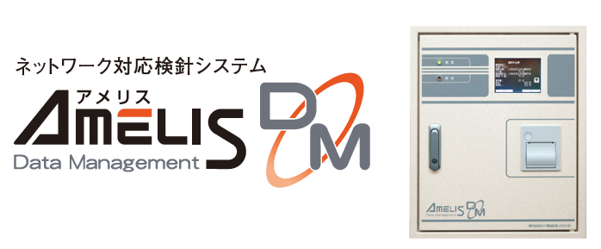

 |  |  |  |  |  |  |  |  | 市上位システム

 |  |  |  |  | 全銀依頼データ |  |  |  | 全銀入金データ
 |  |  |  |  | CSV |  |  |  | CSV



 |  |  | 検針データ
 |  |  |  | CSV

 |  |  |  |  |  |  |  |  |  |  | バックアップ
 |  |  |  |  |  |  |  |  |  |  | 共有サーバーにバックアップする

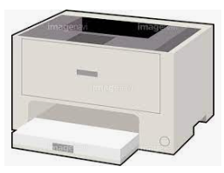

 |  |  |  |  |  |  | A4レーザープリンター

アプリ構成
システム構成図 |  |  |  |  |  |  |  | システム名 |  | 施設使用料・償還金等料金計算及び納付書作成システム 口座振替データ作成機能構築業務 |  |  |  |  |  |  |  | 作成者 |  |  |  | 藤城 |  |  |  |  | 修正者 | 竹内
 |  |  |  |  |  |  |  | サブシステム名 |  | アプリ構成 |  |  |  |  |  |  |  | 作成日 |  |  |  | 2022-07-10 |  |  |  |  | 修正日 | 2025-07-01

検針データ
CSV
 |  |  |  |  |  |  |  |  |  |  |  | 売上高納付書追加
 |  |  |  |  |  |  |  |  |  |  |  |  |  |  |  |  |  |  |  |  |  |  |  |  |  |  |  |  | 印刷

参照

 |  |  |  |  |  |  |  |  |  |  | printdata.xlsx |  |  | ・帳票定義 |  | 【シート】 |  |  |  |  |  |  |  |  | 納付書
 |  |  |  |  |  |  |  |  |  |  |  |  | 納付書施設 |  | 徴収簿施設 |  |  |  | 調定明細施設
 |  |  |  |  |  |  |  |  |  |  |  |  | 納付書水道 |  | 徴収簿水道 |  |  |  | 調定明細施設一覧
 |  |  |  |  |  |  |  |  |  |  |  |  | 納付書電気 |  | 徴収簿電気 |  |  |  | 調定明細水道
 |  |  |  |  |  |  |  |  |  |  |  |  | 納付書売上高割 |  | 徴収簿売上高割 |  |  |  | 調定明細電気

書込・更新
削除・参照
 |  |  |  |  |  |  |  |  |  |  |  |  |  |  |  |  |  |  |  |  |  |  |  |  | 徴収簿
 |  |  |  | HimejiIchibaPg.xlsm |  |  |  |  |  |  |  |  |  |  |  |  |  |  |  |  |  |  |  |  |  |  |  |  | 保存
 |  |  |  |  | ・プログラム
 |  |  |  |  | ・システム情報 |  |  |  |  |  | master.xlsx |  |  | ・マスタデータ |  |  | 【シート】
 |  | 追加 |  |  |  |  |  |  |  |  |  |  |  |  |  |  | システム |  |  | 口径
口座振替
データ
 |  |  |  |  |  |  |  |  |  |  |  |  |  |  |  |  | テナント |  |  | 請求方法
 |  |  |  |  |  |  |  |  |  |  |  |  |  |  |  |  | テナント属性 |  |  | 水道
 |  |  |  |  |  |  |  |  |  |  |  |  |  |  |  |  | 面積単価 |  |  | 下水道 |  |  |  |  | 調定明細
 |  |  |  |  |  |  |  |  |  |  |  |  |  |  |  |  | メータ属性 |  |  | 従量電灯A
 |  |  |  |  |  |  |  |  |  |  |  |  |  |  |  |  | 按分 |  |  | 業務用電力
 |  |  |  |  |  |  |  |  |  |  |  |  |  |  |  |  | 種別 |  |  | メモ

 |  |  |  |  |  |  |  |  |  |  | data.xlsx |  |  |  |  |  | ・検針データ |  |  |  | 【シート】
 |  |  |  |  |  |  |  |  |  |  |  |  |  |  |  |  |  |  |  |  | YYYYMM
 |  |  |  |  |  |  |  |  |  |  |  |  |  |  |  |  |  |  |  |  | ※YYYYMM 年月

 |  |  |  |  |  |  |  |  |  |  |  |  |  |  |  |  |  |  |  |  |  |  |  |  |  |  | 振替案内
 |  |  |  |  |  |  |  |  |  |  | seikyu_sisetu_yyyy.xlsx |  |  |  |  |  | 施設請求データ |  |  |  | 【シート】
 |  |  |  |  |  |  |  |  |  |  |  |  |  |  |  |  |  |  |  |  | YYYYMM

 |  |  |  |  |  |  |  |  |  |  | seikyu_denki_yyyy.xlsx |  |  |  |  |  | 電気請求データ |  |  |  | 【シート】 |  |  |  |  | 振替済み
 |  |  |  |  |  |  |  |  |  |  |  |  |  |  |  |  |  |  |  |  | YYYYMM

 |  | ※同一フォルダーに保存とする
 | Formサイズ
 |  |  | Height |  |  | 600 |  | 549.75 |  |  | seikyu_suidou_yyyy.xlsx |  |  |  |  |  | 水道請求データ |  |  |  | 【シート】
 |  |  | Width |  |  | 1024 |  | 1023.75 |  |  |  |  |  |  |  |  |  |  |  |  | YYYYMM |  |  |  |  | 振替不能
 |  |  | StartUpPosition |  |  | 2 | 画面全体の中央

 |  |  |  |  |  |  |  |  |  |  | zengetu.xlsx |  |  |  |  |  | 前月請求データ |  |  |  | 【シート】
 |  |  |  |  |  |  |  |  |  |  |  |  |  |  |  |  |  |  |  |  | 施設 |  | 電気 | 水道

 |  |  |  |  |  |  |  |  | 追加 |  |  |  |  |  |  |  | 売り上げ高割データ

 |  |  |  |  |  |  |  |  |  |  | uriwari_yyyy.xlsx

 |  |  |  |  |  |  |  |  |  |  |  |  |  |  |  |  | 口座データ

 |  |  |  |  |  |  |  |  |  |  | kouza_yyyy.xlsx |  |  |  |  | yyyyは年度で更新

